상품제안서
미들렌 포토머그 10온스 | 상품코드: S38068

 |  |  |  |  |  |  | 02-713-8555 | www.synergygift.co.kr
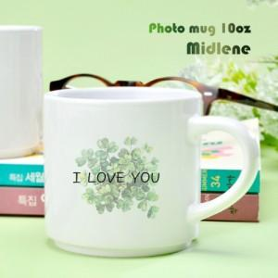

【상세/제작정보】 | <span style="font-size: 14pt;">※ 배송비 1박스 50개 포장, 박스당 4,000원 부가세별도 발생</span><br>

【인쇄/포장옵션】 | 풀칼라 / 1p무지케이스

【공급단가】 | 수량 | 100~ | 300~ | 500~ | 1,000~ | 3,000~
*VAT별도 | 단가 | 2,560원 | 2,470원 | 2,370원 | 2,280원 | 2,220원

【상품 URL】 | https://www.synergygift.co.kr:443/src/goods_detail.php?gdno=38068

